상품제안서
나전칠기보석함(나비해적함)-[일시품절] | 상품코드: F00064

 |  |  |  |  |  |  | 02-412-0044 | www.easy1.co.kr
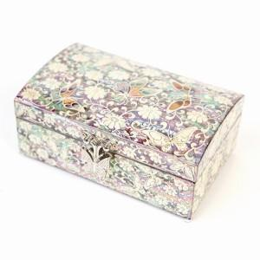 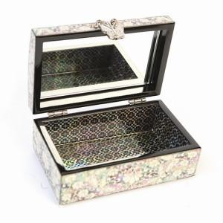

【상세/제작정보】

【인쇄/포장옵션】 | 실크 / 포장지포장

【공급단가】 | 수량 | 50~ | 100~ | 500~ | 1,000~ | 2,000~
*VAT별도 | 대형 | 72,800원 | 69,550원 | 66,870원 | 64,200원 | 62,590원
 | 중형 | 62,700원 | 59,800원 | 57,500원 | 55,200원 | 53,820원
 | 소형 | 54,600원 | 52,000원 | 50,000원 | 48,000원 | 46,800원

【상품 URL】 | https://dev.easy1.co.kr:443/src/goods_detail.php?gdno=64

